材料及结果
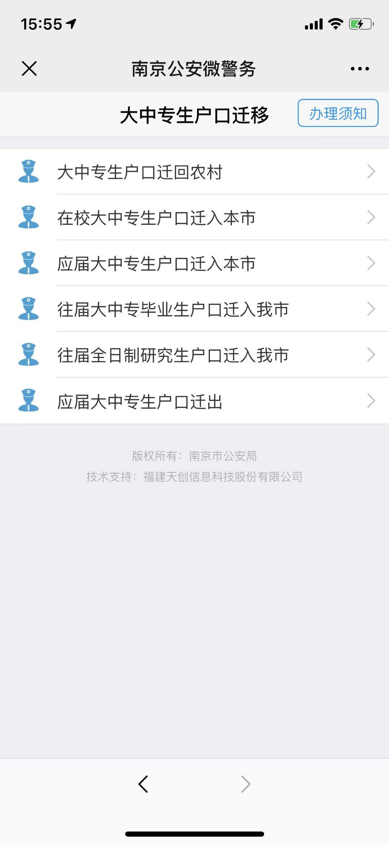
材料信息梳理表
 | 大中专生户口迁移
序号 | 元素名称 | 元素说明
1 | 大中专生户口迁回农村
2 | 在校大中专生户口迁入本市
3 | 应届大中专生户口迁入本市
4 | 往届大中专毕业生户口迁入我市
5 | 往届全日制研究生户口迁入我市
6 | 应届大中专生户口迁出
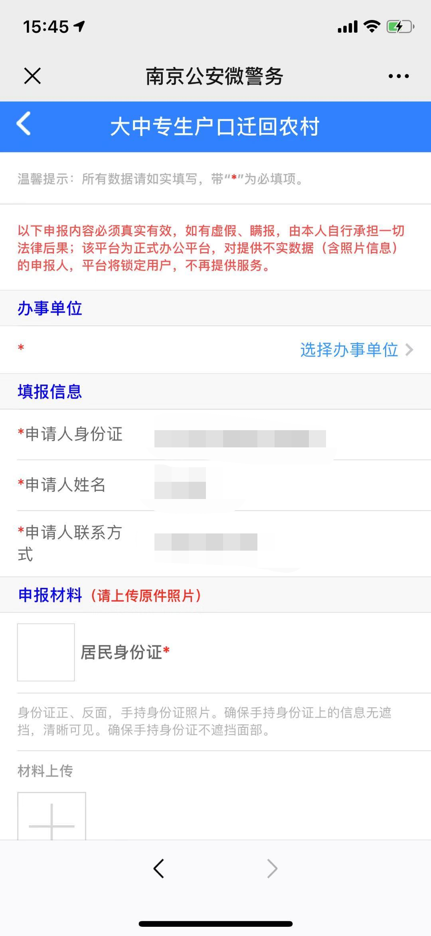
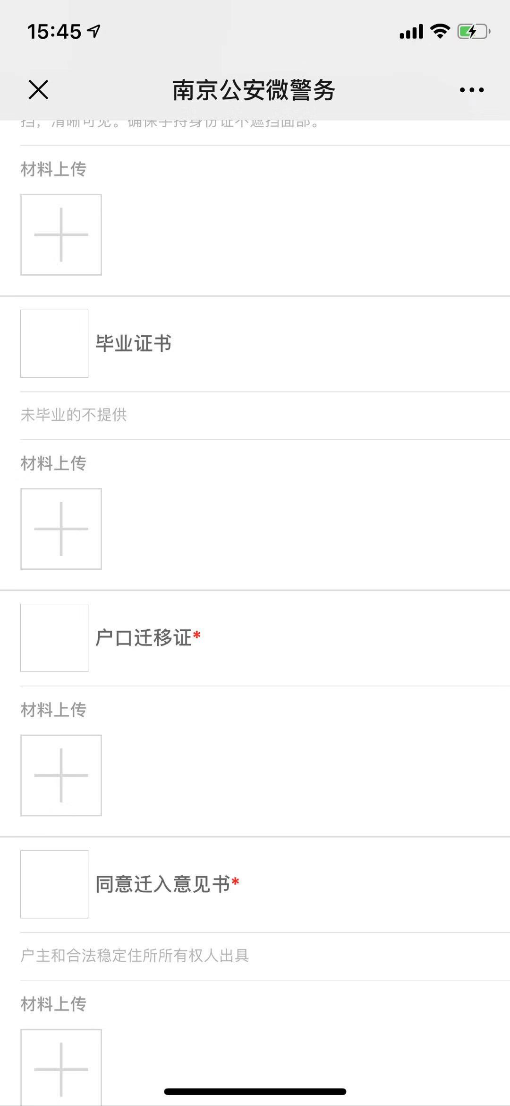
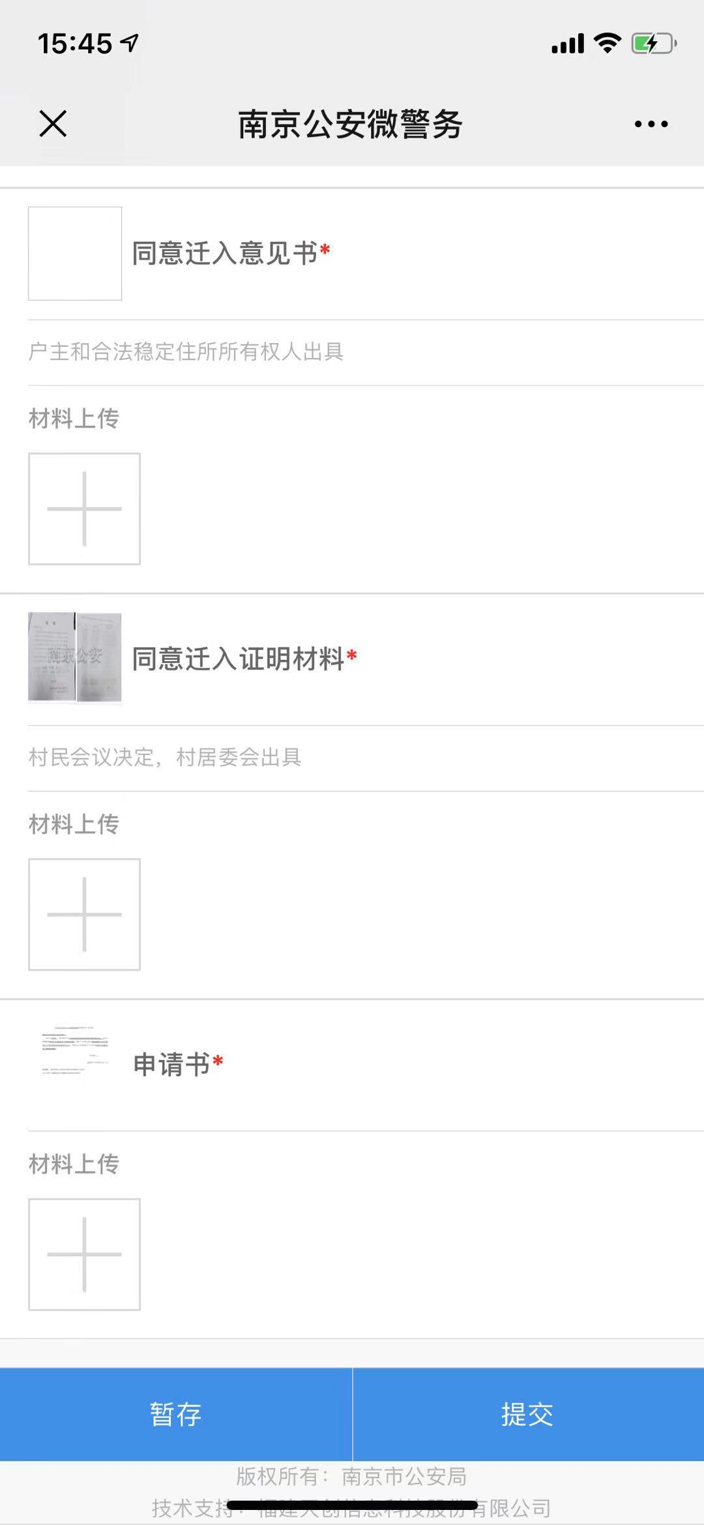
 | 大中专生户口迁回农村在线申报
序号 | 元素名称 | 元素说明
 | 办事单位
1 | 办事单位 | 选择办事单位
 | 填报信息
2 | 申请人身份证
3 | 申请人姓名
4 | 申请人联系方式
 | 申报材料
7 | 居民身份证
8 | 毕业证书 | 未毕业的不提供
9 | 户口迁移证
10 | 同意迁入意见书
11 | 同意迁入证明材料
12 | 申请书
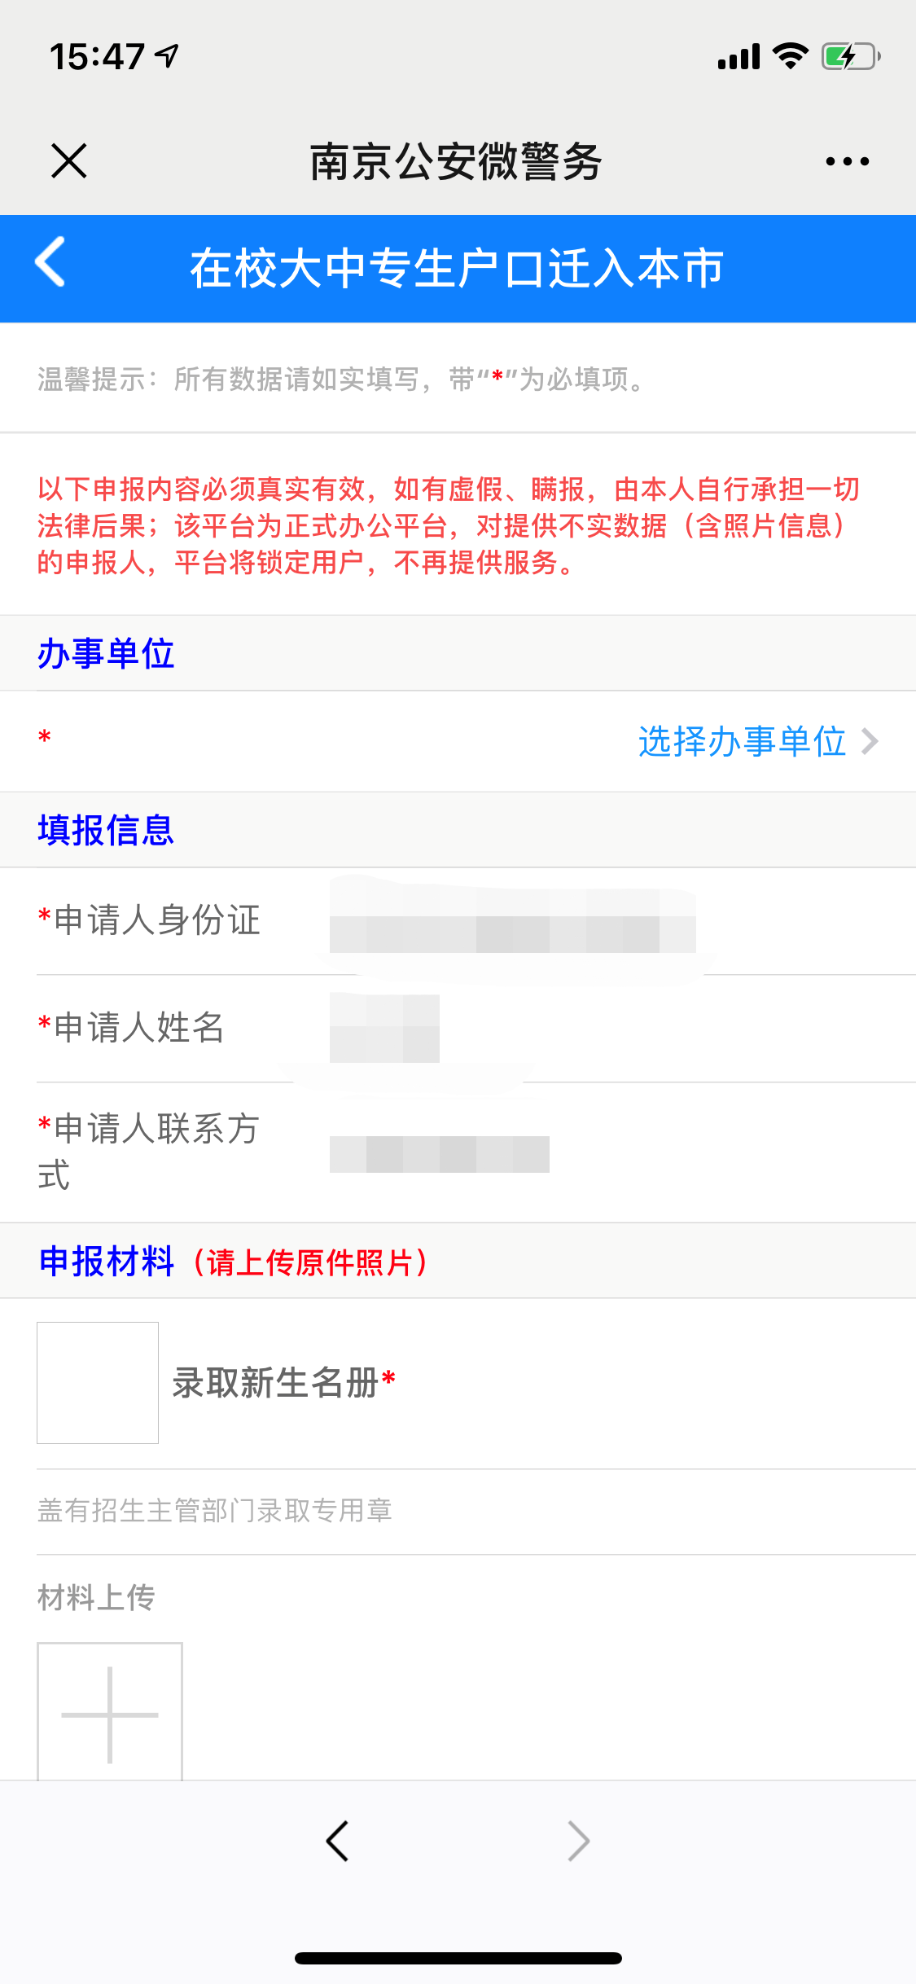
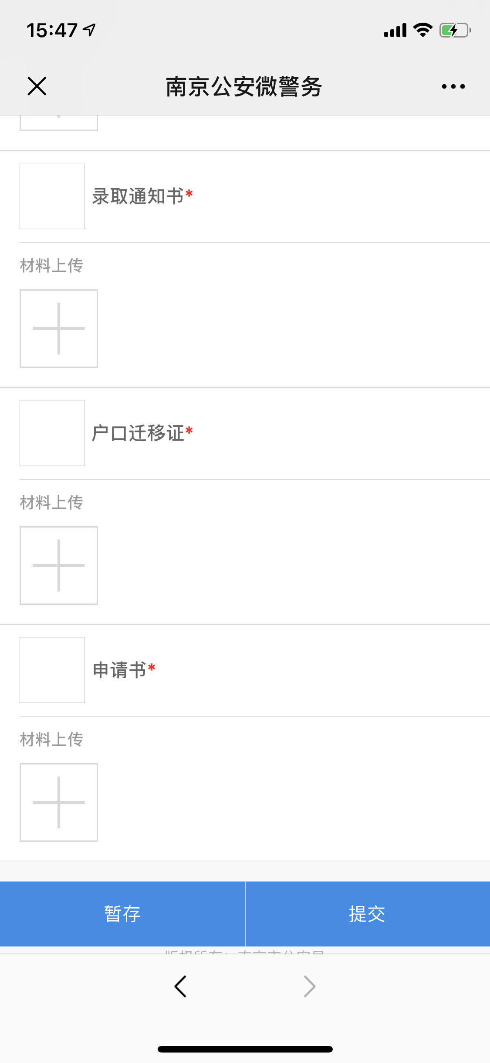

 | 在校大中专生户口迁入本市
序号 | 元素名称 | 元素说明
 | 办事单位
1 | 办事单位 | 选择办事单位
 | 填报信息
2 | 申请人身份证
3 | 申请人姓名
4 | 申请人联系方式
 | 申报材料
5 | 录取新生名册
6 | 录取通知书
7 | 户口迁移证
8 | 申请书

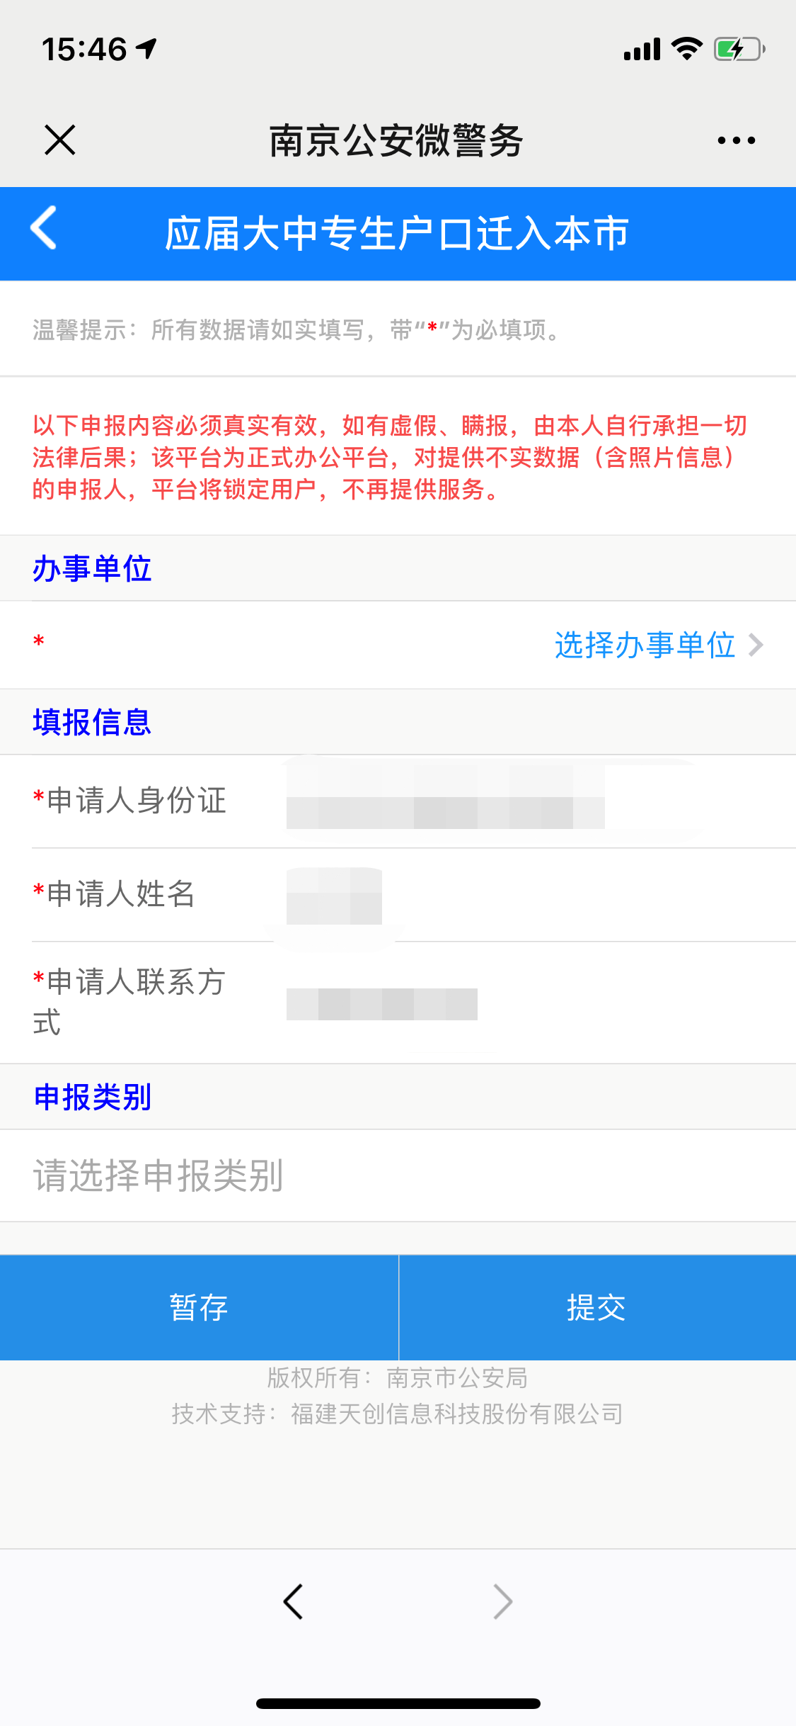
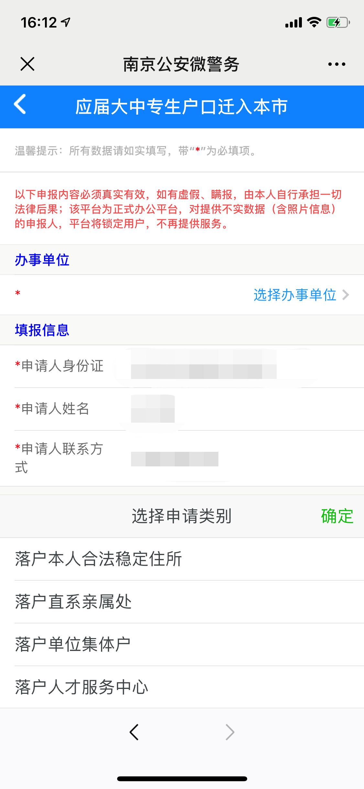

 | 应届大中专生户口迁入本市，往届大中专毕业生户口迁入我市，往届全日制研究生户口迁入我市
序号 | 元素名称 | 元素说明
 | 办事单位
1 | 办事单位 | 选择办事单位
 | 填报信息
2 | 申请人身份证
3 | 申请人姓名
4 | 申请人联系方式
 | 申报类别
5 | 选择申报类别

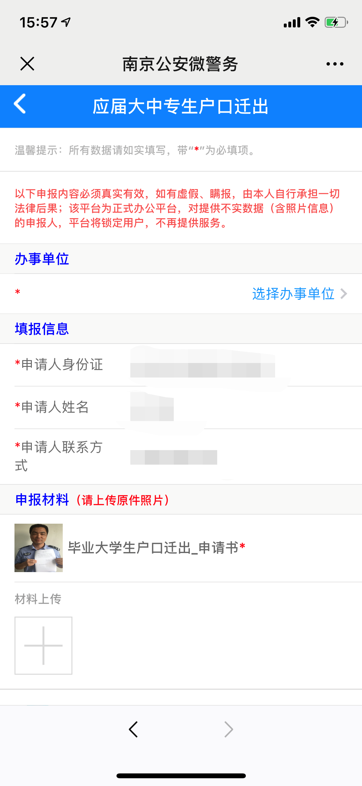
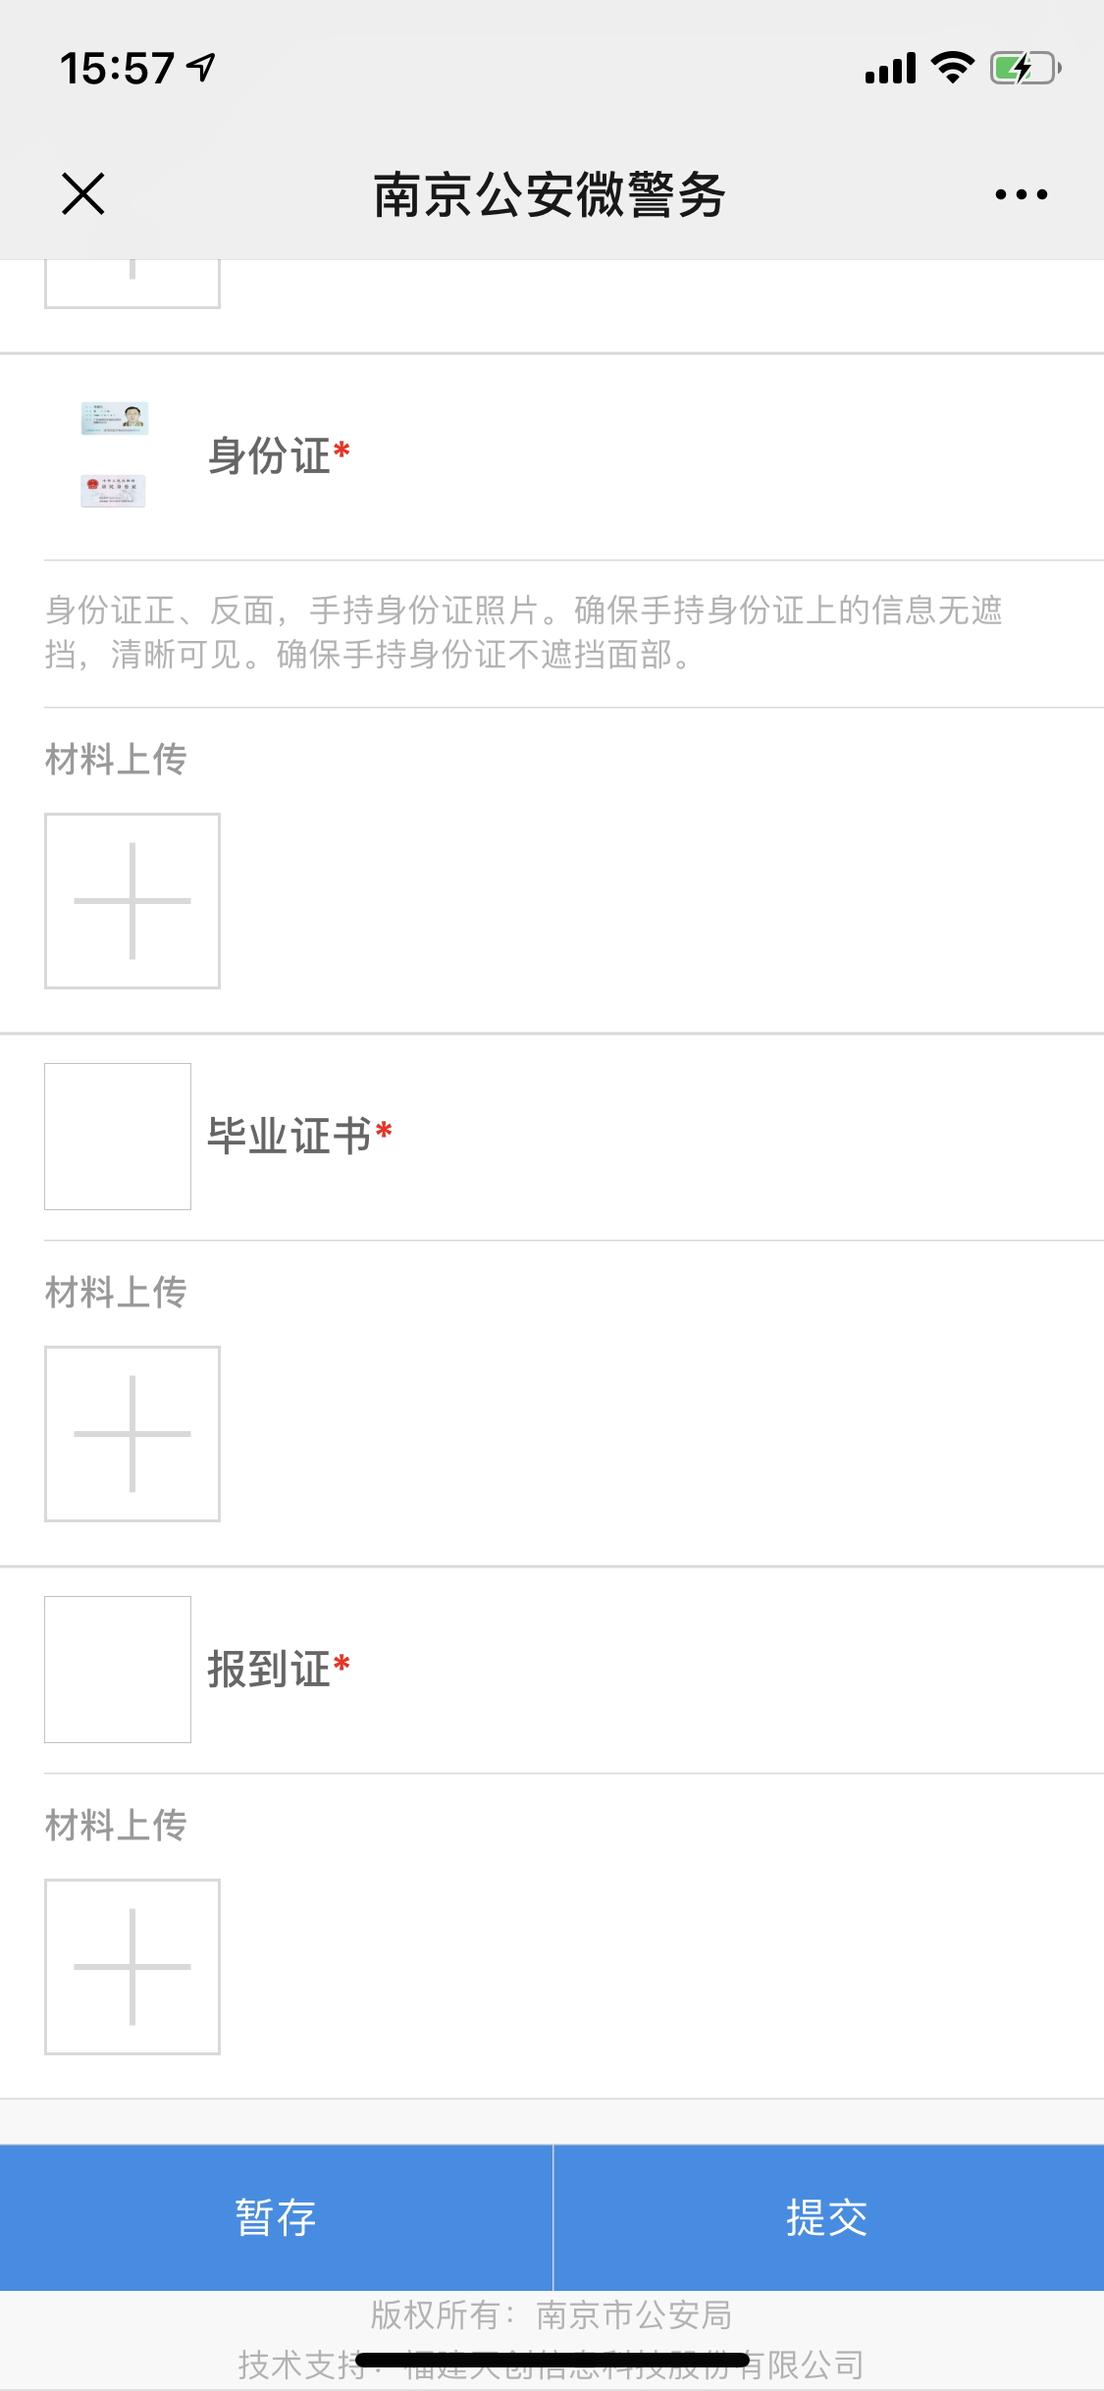
 | 应届大中专生户口迁出
序号 | 元素名称 | 元素说明
 | 办事单位
1 | 办事单位 | 选择办事单位
 | 填报信息
2 | 申请人身份证
3 | 申请人姓名
4 | 申请人联系方式
 | 申报材料
7 | 毕业大学生户口迁出_申请书
8 | 身份证 | 未毕业的不提供
9 | 毕业证书
10 | 报到证

线上办理流程
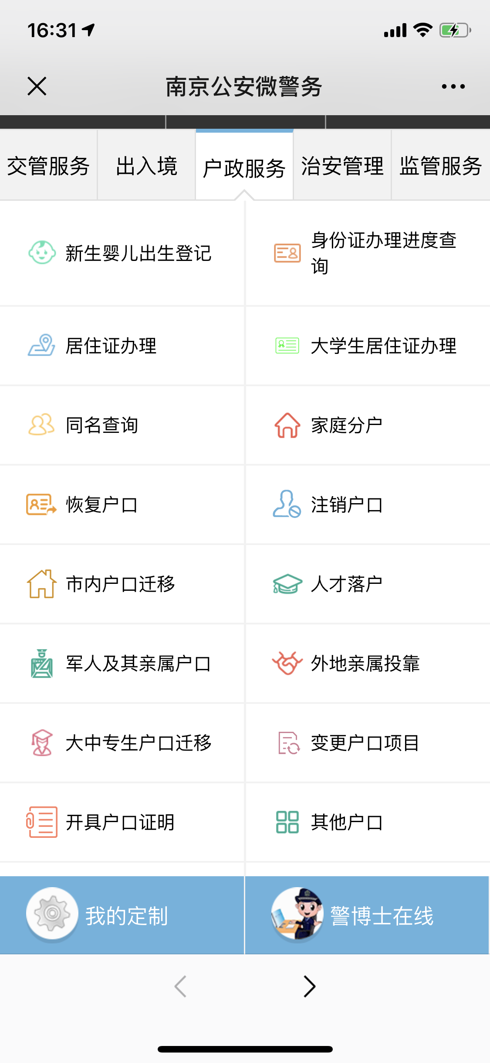
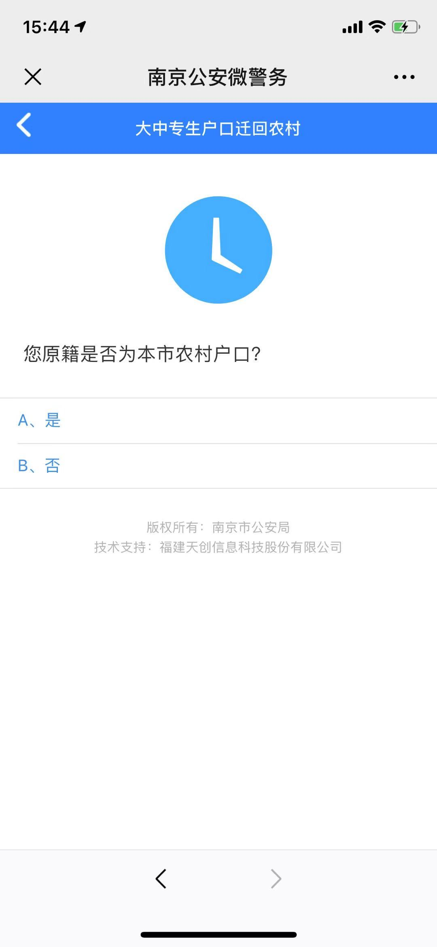
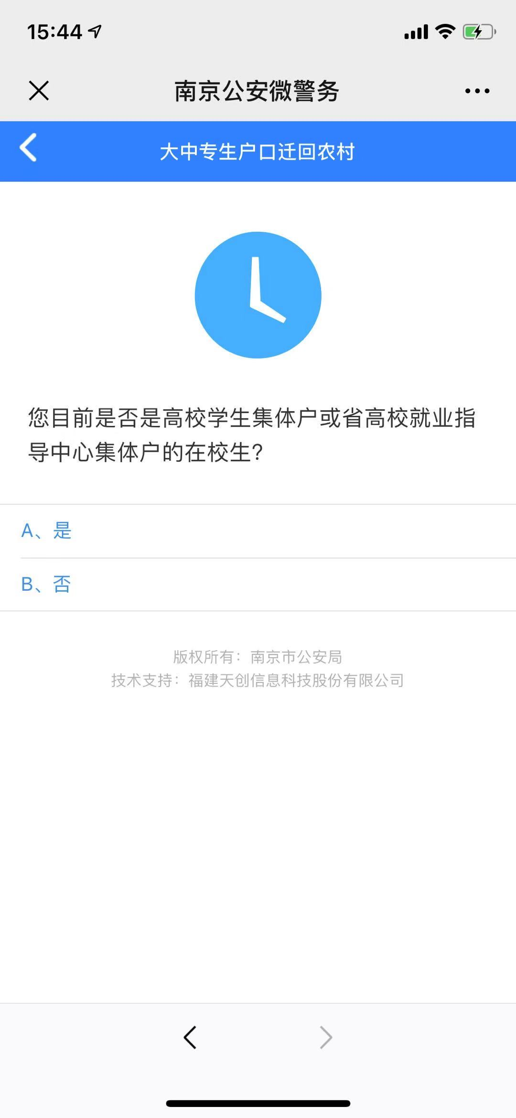
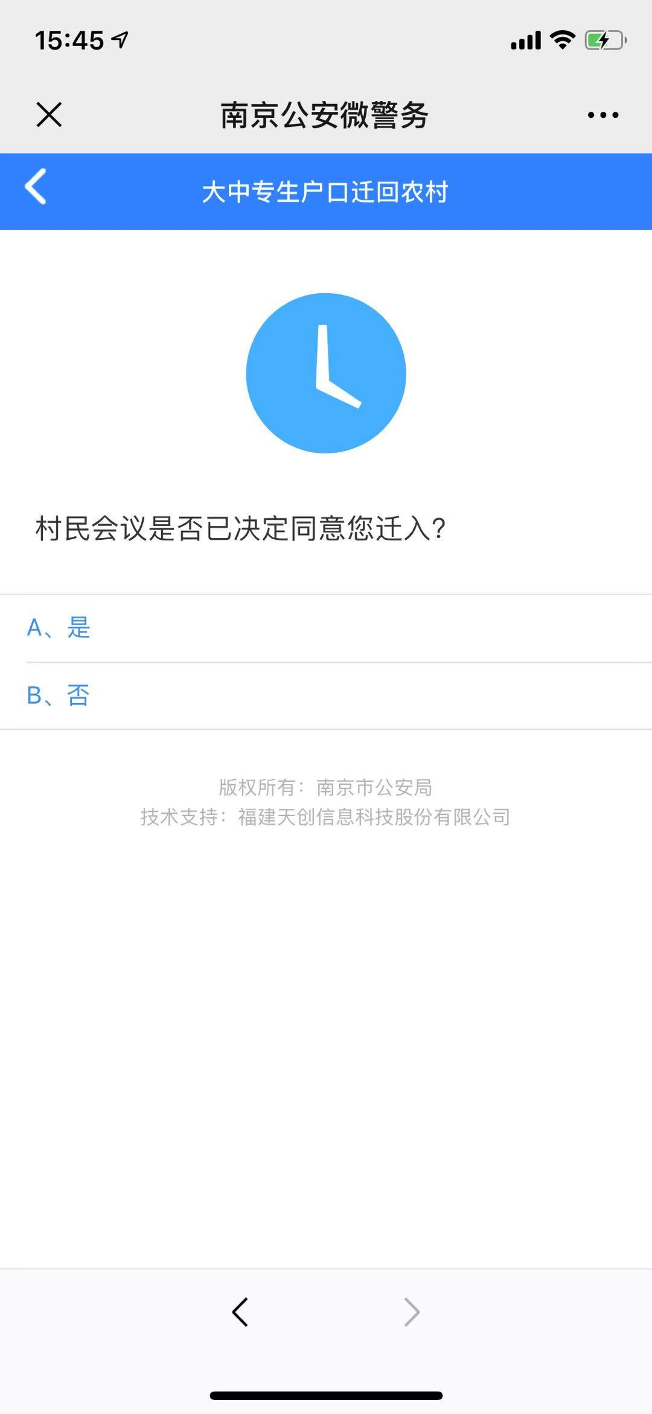
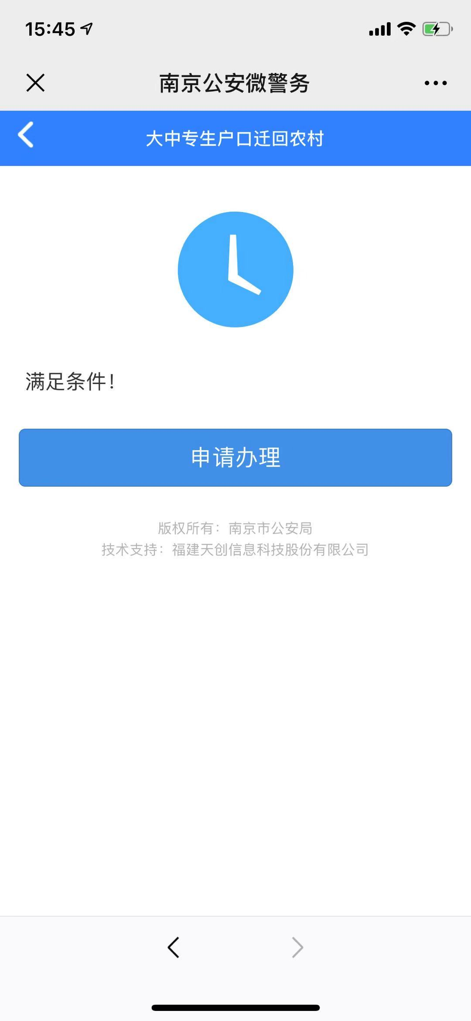
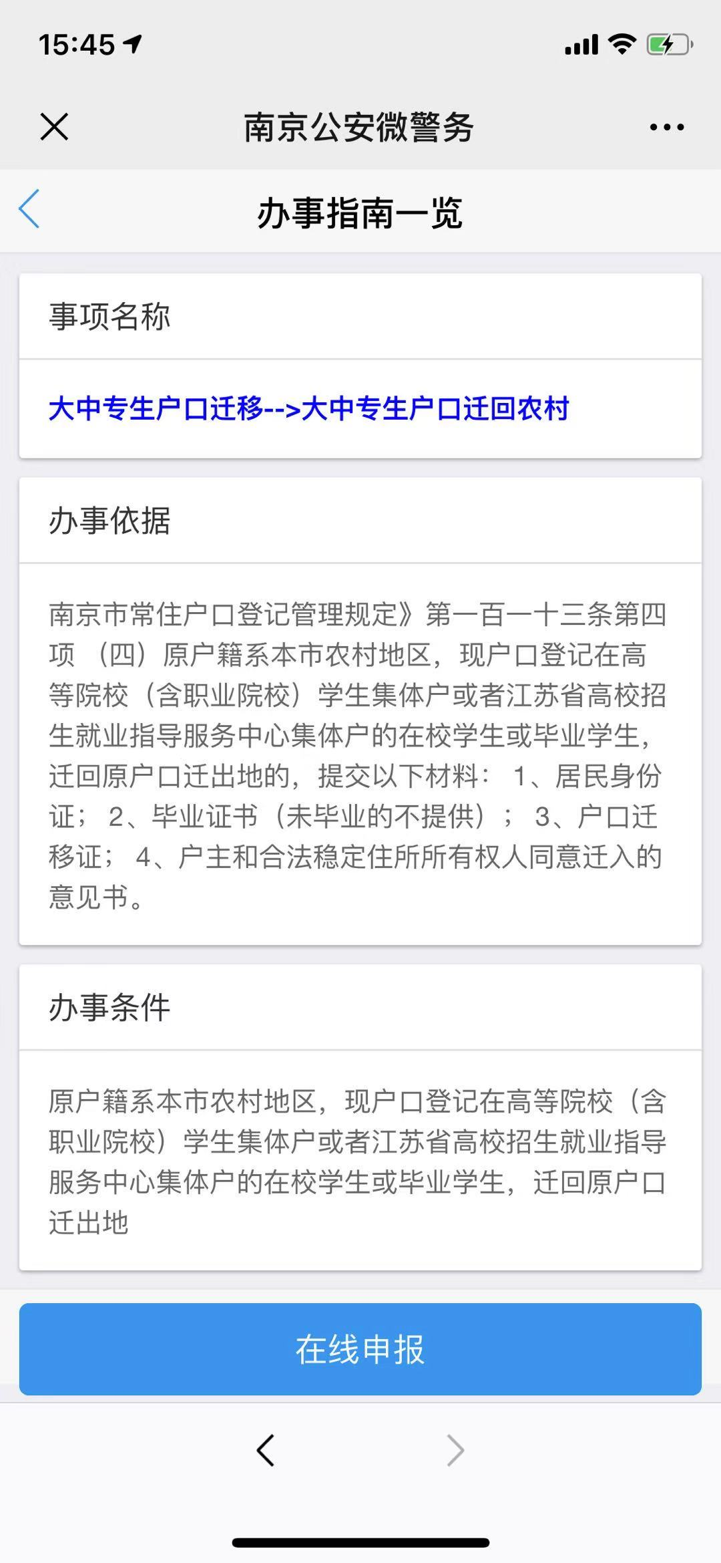

操作步骤 | 步骤名称 | 是否必须步骤 | 步骤描述
第一步 | 进入大中专生户口迁移 | 是 | 进入南京公安微警务，选择户政服务，进入大中专生户口迁移
第二步 | 大中专生户口迁移 | 是 | 选择大中专生户口迁移类型
第三步 | 迁移资格确认 | 是 | 根据页面问题进行回答，确认是否可以进行户口迁移，不能迁移直接退出，可以迁移进入下一步
第四步 | 办事指南一览 | 是 | 在此页面查看事项名称，办事依据和办事条件，用户确认后可点击在线申报进行户口迁移申报
第五步 | 信息填写 | 是 | 用户根据页面内容填写补全相对应信息，可选择暂存，也可直接提交，等待审核
第四步 | 审核结果 | 是 | 后台对用户的户口迁移信息进行审核审核通过则申报成功，审核失败重新申报。

